关系图
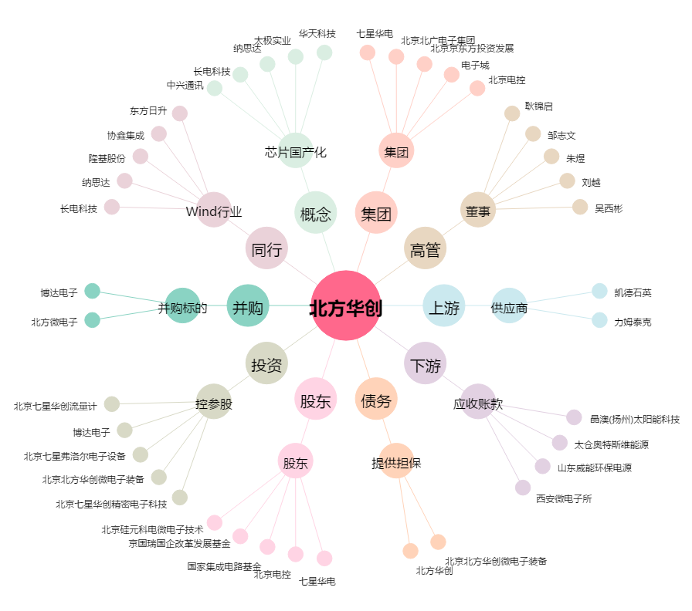
北方华创[002371.SZ] - 关系概览图

